Libro banco Fondo de asistencia
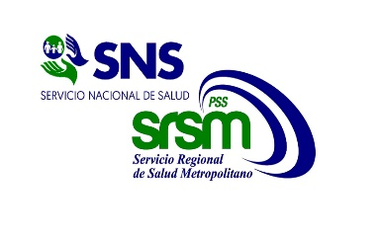
Servicio Nacional de Salud

Servicio Regional de Salud Metropolitano
CIUDAD SANITARIA DR. LUIS E. AYBAR
CENTRO DE EDUCACION MEDICA DE AMISTAD DOMINICO JAPONESA
RD$

Libro Banco
Banco de Reservas
Del 1ro. al 31 diciembre del 2025

 | Cuenta Bancaria No: |  |  | 100-01-060-8470999
 |  |  |  | Balance Inicial: |  | 159,753.20
 | Fecha | Dep./ No. Ck/Transf. (Referencia) | Descripcion | Debito | Credito | Balance
 | 2025-12-12 |  | IFIXCAM SRL | - | 4,838.00 | 154,915.20
 | 2025-12-23 | 41427119860 | BRIANNA YOSELIN | - | 2,200.00 | 152,715.20
 | 2025-12-23 | 41427126620 | NAYROBI MERCEDITA CLETO BERROA | - | 3,700.00 | 149,015.20
 | 2025-12-23 | 41429588077 | JUAN DE JESUS ARTURO TATIS | - | 2,200.00 | 146,815.20
 | 2025-12-26 | 170120476 | DEPOSITO CIERRE DE CAJA CHICA | 7,261.00 | - | 154,076.20
 | 2025-12-31 | N/A | CARGOS BANCARIOS DICIEMBRE 2025 | - | 194.41 | 153,881.79
 |  |  |  |  |  | 153,881.79
 |  |  |  |  |  | 153,881.79
 |  |  |  |  |  | 153,881.79
 |  |  |  |  |  | 153,881.79
 |  |  |  |  |  | 153,881.79
 |  |  |  |  |  | 153,881.79
 |  |  |  |  |  | 153,881.79
 |  |  |  |  |  | 153,881.79
 |  |  |  |  |  | 153,881.79
 |  |  |  |  |  | 153,881.79
 |  |  |  |  |  | 153,881.79
 |  |  | Totales | 7,261.00 | 13,132.41 | 153,881.79

 | Licda. Ana Gómez Torres Lic. Ramón V. Feliz Olivero Dra. Glendis Ozuna Feliciano
 | Contadora Enc. Administrativo y Financiero Directora General

